Mô-tả
Khởi tạo các tham số | Tên kích thước | Kích thước | Công thức
Cạnh hình vuông bao | a | 1800
Bán kính đường tròn lớn | R0 | 800
Độ lệch đơn vị giữa các vòng tròn lớn | d | 50
Bán kính hình vuông | b | 900 | =C2/2
Bán kính đường tròn trong lớp 1 | R1 | 750 | =$C$3-1*$C$4
Bán kính đường tròn trong lớp 2 | R2 | 700 | =$C$3-2*$C$4
A1
Bán kính đường tròn trong lớp 3 | R3 | 650 | =$C$3-3*$C$4
Bán kính đầu người | r | 90 | =C4*2-10
B1
Sau đây là tính toán các điểm
Mô tả | Tên điểm | x | y | Công thức x | Công thức y
Tâm O của hình vuông (và của toàn bộ) | O | 900 | 900 | =C5 | =C5
C1
Đỉnh đều trên đường tròn lớn điểm 1 | A1 | 900 | 100 | =$C$5 | =$C$5-$C$3
Đỉnh đều trên đường tròn lớn điểm 2 | A2 | 1592.820323 | 1300 | =$C$5+$C$3*COS(PI()/6) | =$C$5+$C$3*SIN(PI()/6)
Đỉnh đều trên đường tròn lớn điểm 3 | A3 | 207.17967697 | 1300 | =$C$5-$C$3*COS(PI()/6) | =$C$5+$C$3*SIN(PI()/6)
B31
CLB DOANH NHÂN
QUẢNG TRỊ MIỀN NAM
C12
B12
Đỉnh đều trên đường tròn lớp 1 điểm 1 | B1 | 900 | 150 | =$C$5 | =$C$5-$C$6
Đỉnh đều trên đường tròn lớp 1 điểm 2 | B2 | 1549.5190528 | 1275 | =$C$5+$C$6*COS(PI()/6) | =$C$5+$C$6*SIN(PI()/6)
Đỉnh đều trên đường tròn lớp 1 điểm 3 | B3 | 250.48094716 | 1275 | =$C$5-$C$6*COS(PI()/6) | =$C$5+$C$6*SIN(PI()/6)
Đỉnh đều trên đường tròn lớp 2 điểm 1 | C1 | 900 | 200 | =$C$5 | =$C$5-$C$7
Đỉnh đều trên đường tròn lớp 2 điểm 2 | C2 | 1506.2177826 | 1250 | =$C$5+$C$7*COS(PI()/6) | =$C$5+$C$7*SIN(PI()/6)
Đỉnh đều trên đường tròn lớp 2 điểm 3 | C3 | 293.78221735 | 1250 | =$C$5-$C$7*COS(PI()/6) | =$C$5+$C$7*SIN(PI()/6)
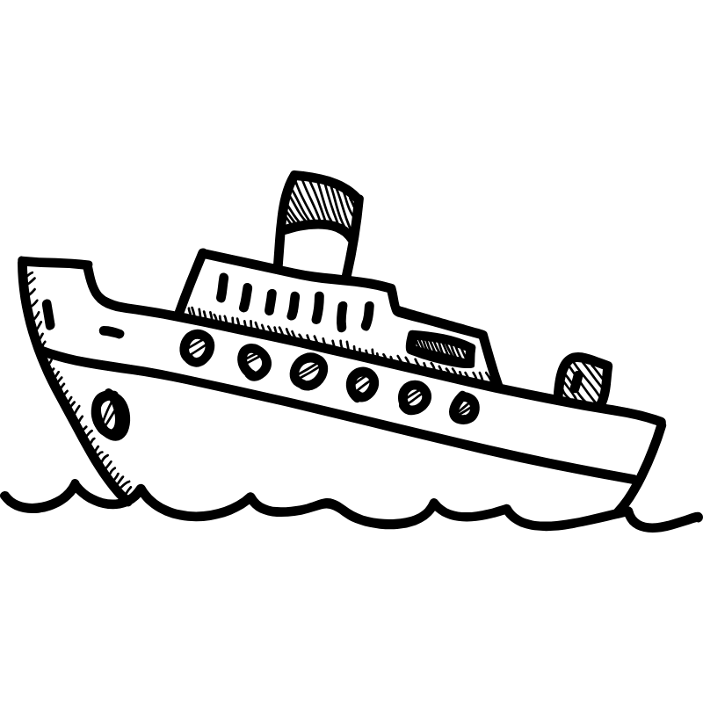
Đỉnh đều trên đường tròn lớp 3 điểm 1 | D1 | 900 | 250 | =$C$5 | =$C$5-$C$8
Đỉnh đều trên đường tròn lớp 3 điểm 2 | D2 | 1462.9165125 | 1225 | =$C$5+$C$8*COS(PI()/6) | =$C$5+$C$8*SIN(PI()/6)
Đỉnh đều trên đường tròn lớp 3 điểm 3 | D3 | 337.08348754 | 1225 | =$C$5-$C$8*COS(PI()/6) | =$C$5+$C$8*SIN(PI()/6)
0
Điểm trên mặt cầu (bán kính trục hoành) 1 | N1 | 250 | 900 | =C5-C8 | =$C$5
Điểm trên mặt cầu (bán kính trục hoành) 2 | N2 | 1550 | 900 | =C5+C8 | =$C$5
Điểm trên mặt cầu (bán kính trục hoành) 3 | N3 | 272.14821291 | 900 | =C34 | =$C$5
Điểm trên mặt cầu (bán kính trục hoành) 4 | N4 | 481.43214194 | 900 | =$C$27+1*($C$33-$C$27)/6 | =$C$5
Điểm trên mặt cầu (bán kính trục hoành) 5 | N5 | 690.71607097 | 900 | =$C$27+2*($C$33-$C$27)/6 | =$C$5
C3
C2
Điểm trên mặt cầu (bán kính trục hoành) 6 | N6 | 900 | 900 | =$C$27+3*($C$33-$C$27)/6 | =$C$5
Điểm trên mặt cầu (bán kính trục hoành) 7 | N7 | 1109.283929 | 900 | =$C$27+4*($C$33-$C$27)/6 | =$C$5
A2
Điểm trên mặt cầu (bán kính trục hoành) 8 | N8 | 1318.5678581 | 900 | =$C$27+5*($C$33-$C$27)/6 | =$C$5
A3
Điểm trên mặt cầu (bán kính trục hoành) 9 | N9 | 1527.8517871 | 900 | =C35 | =$C$5
Điểm móng cầu 1 | P1 | 272.14821291 | 1068.2323793 | =C5-C8*COS(PI()/12) | =C5+C8*SIN(PI()/12)
Điểm móng cầu 2 | P2 | 1527.8517871 | 1068.2323793 | =C5+C8*COS(PI()/12) | =C5+C8*SIN(PI()/12)
Điểm trên cầu thộc đường tròn lớp 3 điểm 1 | M3 | 272.14821291 | 731.76762068 | =C34 | =C5-C8*SIN(PI()/12)
Điểm trên cầu thộc đường tròn lớp 3 điểm 2 | M9 | 1527.8517871 | 731.76762068 | =C35 | =$D$36
B23
Điểm trên cầu thộc đường tròn lớp 3 điểm 3 | M4 | 481.43214194 | 731.76762068 | =C28 | =$D$36
Điểm trên cầu thộc đường tròn lớp 3 điểm 4 | M5 | 690.71607097 | 731.76762068 | =C29 | =$D$36
Điểm trên cầu thộc đường tròn lớp 3 điểm 5 | M6 | 900 | 731.76762068 | =C30 | =$D$36
Điểm trên cầu thộc đường tròn lớp 3 điểm 6 | M7 | 1109.283929 | 731.76762068 | =C31 | =$D$36
Điểm trên cầu thộc đường tròn lớp 3 điểm 7 | M8 | 1318.5678581 | 731.76762068 | =C32 | =$D$36

Yêu cầu của tôi là từ bảng tính Excel này và file svg đính kèm (chiếc thuyền) hãy vẽ svg với các phần tử sau đây
Vẽ khung là hình vuông từ góc (0,0) với cạnh 1800
Vẽ các hình tròn đồng tâm O, bán kính R0, R1, R2, R3
Vẽ các đường cung tròn tâm O bán kính 800: Cung 1 đi từ A1 đến A2, cung 2 từ A2 đến A3, cung 3 từ A3 đến A1.
Vẽ các đường cung tròn tâm O bán kính 750: Cung 4 đi từ A1 đến C2, cung 5 từ A2 đến C3, cung 6 từ A3 đến C1.
Vẽ các đường cung tròn tâm O bán kính 700: Cung 7 đi từ C1 đến C2, cung 8 từ C2 đến C3, cung 9 từ C3 đến C1.
Vẽ các đường cung tròn tâm O bán kính 650: Cung 10 đi từ P1 đến M3, cung 11 từ M9 đến P2, cung 12 từ M9 đến M3 (cùng kim đồng hồ)
Vẽ các đầu người tâm B1, B2, B3 cùng bán kính r
Vẽ chiếc cầu với: mặt là N1 đến N2. Khung cầu là N1 đến M3 đến M9 đến N2. Các trụ cầu M3 đến P1, M9 đến P2. Các chống đứng là M4 đến N4, M5 đến N5, M6 đến N6, M7 đến N7, M8 đến N8. Các đường chéo là M3 đến N4 đến M5 đến N6 đến M7 đến N8 đến M9; và N3 đến M4 đến N5 đến M6 đến N7 đến M8 đến N9
Co thêm hình svg sẵn có về chiếc tàu đính kèm để co đều nó với bề ngang của nó khoảng 900 và được đặt ở dưới cầu

Giữa M3 và N4 |  | 376.79017743 | 815.88381034
Giữa M9 và N8 |  | 1423.2098226 | 815.88381034
 | Q1 | 223.8519216 | 1081.1733316 | 223.851921597652,1081.17333157176
 | Q2 | 1576.1480784 | 1081.1733316 | 1576.14807840235,1081.17333157176

